Sommaire
Simulateur UVC 2025
Pour utiliser convenablement le fichier et bénéficier de ses fonctionnalités, il est nécessaire d'activer les macros.
Attention ! Sous Microsoft 365, la procédure pour activer les macros a changé.
Si vos macros ne sont pas activées, veuillez suivre le pas à pas ci-dessous, puis rendez-vous dans les onglets déclaratifs.
Aide "Macros"

Etape 1 : Estimez votre déclaration
 | Simulation des UVC
 | Accessible à tous les clients et obligatoire pour ceux qui mettent sur le marché plus de 500 000 UVC par an.

 | Nous vous communiquons ce simulateur sous réserve de l’accord officiel des pouvoirs publics sur les propositions d’éco modulation. Si des évolutions ou de nouvelles éco modulations devaient rentrer réglementairement en vigueur, elles pourraient engendrer la mise à jour du tarif et donc de ce simulateur.

 | Le prÈsent document demeure la propriÈtÈ de Citeo. Citeo ne garantit ni la pÈrennitÈ ni líexhaustivitÈ des informations contenues dans ce document au regard notamment des Èvolutions et interprÈtations rÈglementaires en vigueur, et du dispositif de la REP Emballages MÈnagers et Papiers Graphiques. A ce titre, le dÈtenteur reste seul responsable de son utilisation et ne pourra pas exercer de recours contre Citeo dans le cadre de líutilisation de ce document. Date de parution : 30 septembre 2024

Aide : Procédure d'activation des macros

> Débloquer votre fichier Excel
> Activer les macros sous Excel
Débloquer votre fichier Excel
Suite à la mise à jour Microsoft, les fichiers Excel venant de l'extérieur peuvent être bloqués à l'utilisation.
Pour débloquer l'ensemble des fonctionnalités, il vous faudra cocher la case "Débloquer" dans les Propriétés de votre fichier déclaratif

 | 1. Pour réaliser les prochaines étapes, il vous faudra sauvegarder ce fichier et le fermer.
 | Pour conserver les étapes à suivre après la fermeture du fichier, cliquer ici.

 | 2. Réaliser un clic droit sur le fichier, puis cliquer sur propriétés
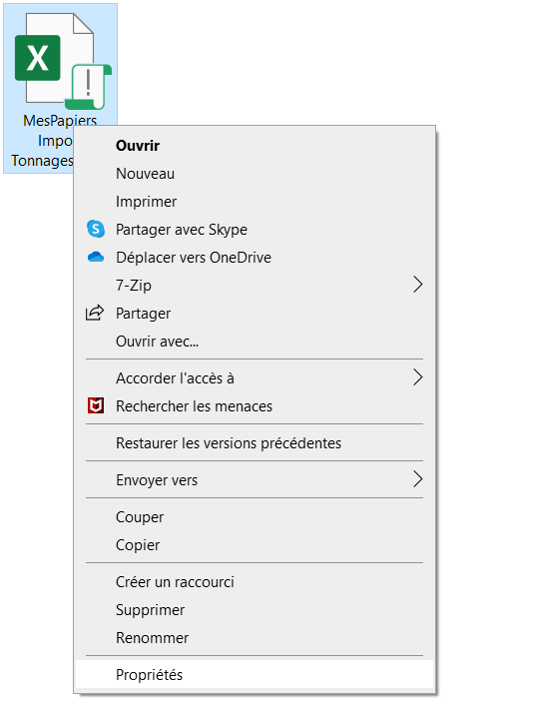

 | 3. Cocher la case "Débloquer" afin d'accéder à l'ensemble des fonctionnalités du fichier déclaratif
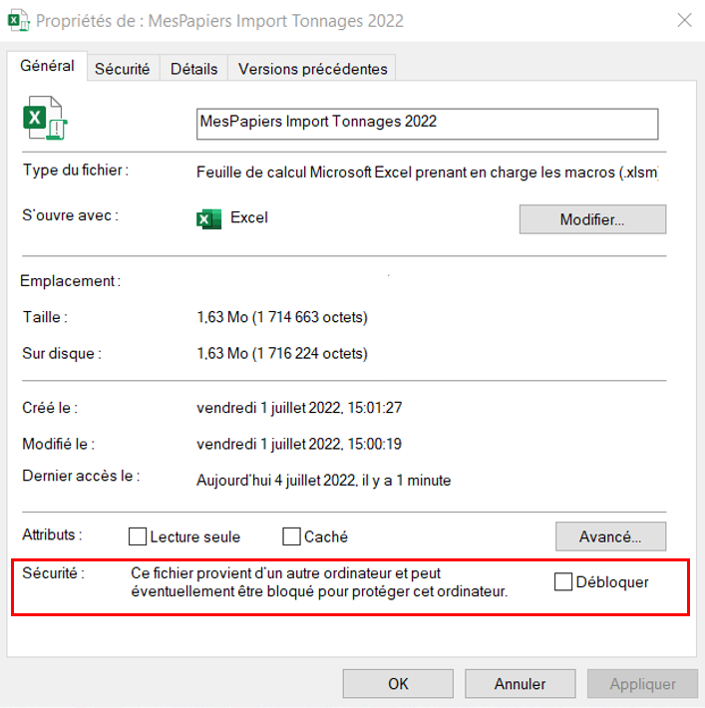

Retour
Activer les macros sous Excel

 | 1. Cliquer sur l'onglet "Fichier" puis sur "Options" (1)
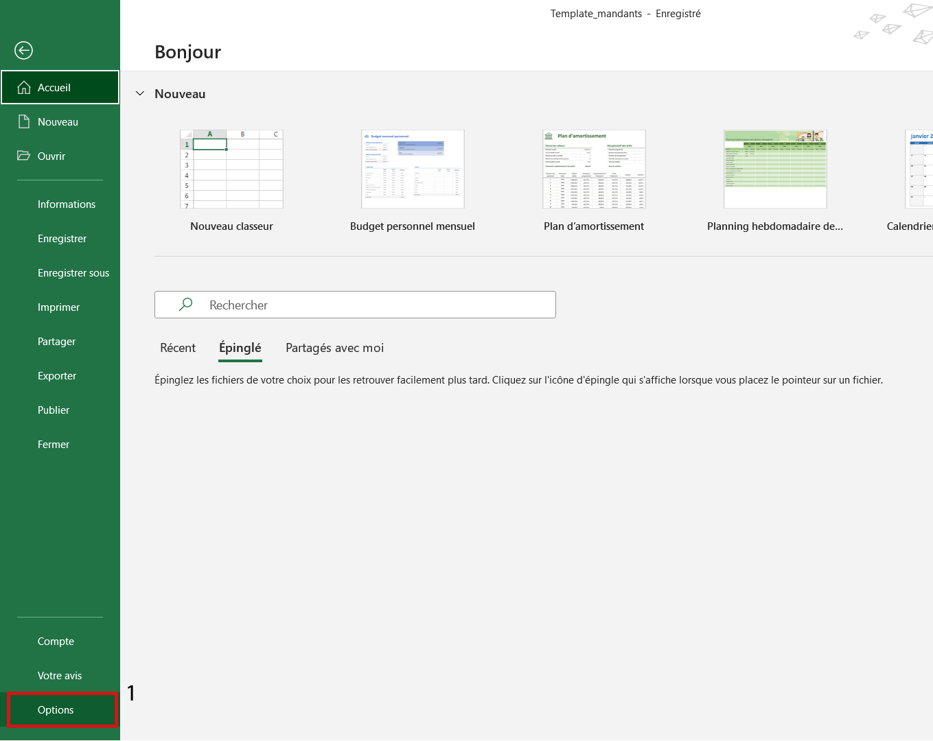

 | 2. Cliquer sur "Centre de gestion de la confidentialité" (2), puis sur "Paramètres du Centre de gestion de la confidentialité..." (3)
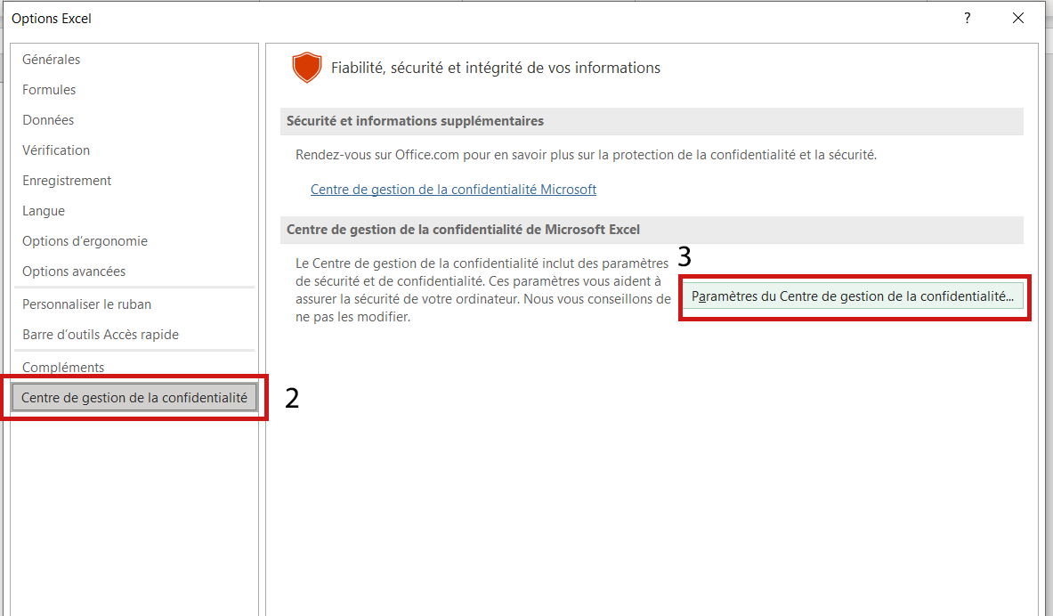

 | 3. Activer les macros VBA pour le fichier (4), puis cliquer sur "OK" (5)
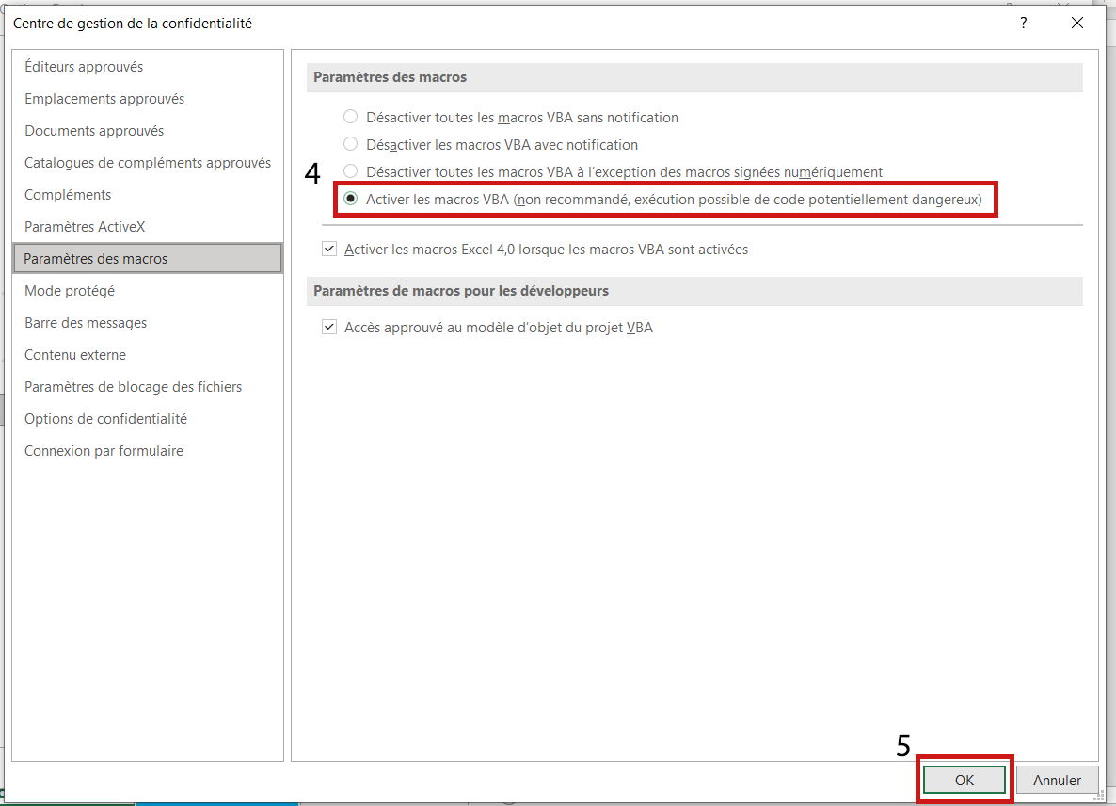

Retour

Version 24.1011 © 2024 Citeo

Simulateur UVC
Paramètres d'affichage
Déclarez le poids unitaire de vos UVC en GRAMME.
ATTENTION : Pour les bobines (codes produits 150000 et 160000) le nombre d'UVC est calculé automatiquement sur la base de vos poids déclarés en KILOGRAMME.
Les emballages de regroupement des boissons sont à déclarer sur une ligne distincte sous le code produit 023900.
Un doute ? Cliquez pour consulter la notice d'aide.
Simulateur UVC 2025

Contrôle
Exemples
Comment saisir le libellé ?
 |  | Produit |  |  |  | Poids unitaire par matériaux en Gramme |  |  |  |  |  |  |  |  |  |  |  |  |  |  |  |  |  |  |  |  |  | Décote | Bonus |  |  | Prime pour intégration de matière recyclée et surprime pour intégration de matière recyclée issue d'emballages ménagers (en gramme) |  |  |  |  |  |  |  |  |  |  |  |  | Malus |  |  | Quantités | Total de votre contribution UVC 2025 en € HT :
 |  |  |  |  |  | Métal |  | Papier-carton |  | Verre | Bouteille et Flacon Plastique |  |  |  |  | Plastique Rigide |  |  |  |  | Plastique Souple |  |  | PVC | Autres matériaux |  |  |  |  |  |  | PET |  |  |  | PE Souple (majoritairement PEBD) |  |  | PE Rigide (majoritairement PEHD) |  | Polypropylène (PP) |  | Polystyrène (PS), y compris polystyrène expansé (PSE) |  |  |  |  |  | -
Référence (optionnel) | Libellé et contenance de votre UVC | Code produit Double-clic sur la cellule pour rechercher un produit | Libellé produit | Nombre d'UE de votre UVC ≥ 0,1g | Nombre d'UE ultralégère de votre UVC < 0,1g | 1. Acier | 2. Aluminium | 3. Papier-carton autre que briques | 4. Brique | 5. Verre | 6.1. Bouteilles et flacons en PET clair | 6.2.1 Bouteilles et flacons en PE | 6.2.2. Bouteilles et flacons en PP | 6.2.3. Bouteilles et flacons en PET foncé/coloré | 6.6.2. Autres bouteilles et flacons hors PVC (PLA, complexe, ...) | 6.3.3. Emballages rigides en PET | 6.3.1. Emballages rigides en PE | 6.3.2. Emballages rigides en PP | 6.5. Emballages rigides en PS | 6.6.2. Autres Emballages rigides hors PVC (PLA, complexe, ...) | 6.4. Emballages souples en PE | 6.6.1. Emballages souples en PP | 6.6.2. Autres Emballages souples hors PVC (PET, PLA, complexe, ...) | 6.7. Emballages contenant PVC (souples et rigides dont bouteilles) | 7.1. Bois, liège | 7.2. Textile, Autres matériaux | 7.3. Grès, porcelaine, céramique, autres métaux | Emballage carton contenant plus de 50% de fibres recyclées ? | Action de Sensibilisation | Action de Réduction | Action de Réemploi | Poids total intégrant de la matière recyclée | Pourcentage de matière recyclée | Poids de pots et barquettes incorporant de la matière recyclée issue de pots et barquettes | Pourcentage de matière recyclée issue de pots et barquettes | Poids total intégrant de la matière recyclée | Pourcentage de matière recyclée | Pourcentage de matière recyclée issue du recyclage d’emballages ménagers | Poids total intégrant de la matière recyclée | Pourcentage de matière recyclée | Poids total intégrant de la matière recyclée | Pourcentage de matière recyclée | Poids total intégrant de la matière recyclée | Pourcentage de matière recyclée | Malus 10% Malus 20% (si cumul) | Malus 50% | Malus 100% | Nombre d'UVC mis en marché | Contribution au poids (ct euro) | Contribution à l'UVC (ct euro) | Contribution unitaire totale (ct euro) | Contribution totale par ligne (euro) | Lignes bloquantes
Filtre | Filtre | Filtre | Filtre | Filtre | Filtre | Filtre | Filtre | Filtre | Filtre | Filtre | Filtre | Filtre | Filtre | Filtre | Filtre | Filtre | Filtre | Filtre | Filtre | Filtre | Filtre | Filtre | Filtre | Filtre | Filtre | Filtre | Filtre | Filtre | Filtre | Filtre | Filtre | Filtre | Filtre | Filtre | Filtre | Filtre | Filtre | Filtre | Filtre | Filtre | Filtre | Filtre | Filtre | Filtre | Filtre | Filtre | Filtre | Filtre | Filtre | Filtre | Filtre | Filtre | Filtre
TEST_PRODUCT_001 | Test Product Name 1 | 123456 |  | 10.5 | 2 |  | 25.3000 | 30.0000 |  | 500.0000 |  |  |  |  |  |  |  |  |  |  | 15.0000 |  |  |  |  |  |  | Oui |  |  |  |  |  |  |  |  |  |  |  |  |  |  |  |  | Test Category 1 |  |  | 50,000
TEST_PRODUCT_002 | Test Product Name 2 | 789012 |  | 5.2 | 1.5 |  | 12.8000 | 18.0000 |  | 250.0000 |  |  |  |  |  |  |  |  |  |  | 8.0000 |  |  |  |  |  |  | Non |  |  |  |  |  |  |  |  |  |  |  |  |  |  |  |  | Test Category 2 |  |  | 25,000
TEST_PRODUCT_003 | Test Product Name 3 | 345678 |  | 8.7 | 3.2 |  | 35.1000 | 42.5000 |  | 750.0000 |  |  |  |  |  |  |  |  |  |  | 22.0000 |  |  |  |  |  |  | Oui |  |  |  |  |  |  |  |  |  |  |  |  |  |  |  |  | Test Category 3 |  |  | 75,000

Nomenclature
Nomenclature
Retour à la déclaration

Rechercher :
BIENS MÉNAGERS
HYGIÈNE, BEAUTÉ, SANTÉ, DÉTERGENCE
DISTRIBUTION
FRAIS
ÉPICERIE
BOISSONS

CODE PRODUIT | DESIGNATION PRODUIT | CATEGORIE
012502 | Aliments diététiques pour enfant | Épicerie
012801 | Aliments humides pour chiens et chats | Épicerie
012802 | Aliments secs pour chiens et chats | Épicerie
034002 | Articles de boulangerie | Épicerie
010706 | Autres confiseries | Épicerie
012804 | Autres nourritures pour autres animaux | Épicerie
010603 | Barres de chocolat | Épicerie
010100 | Biscottes et pains grillés | Épicerie
010201 | Biscuits et snacks salés | Épicerie
010202 | Biscuits sucrés | Épicerie
010701 | Bonbons et gélifiés | Épicerie
011301 | Bouillons et aides culinaires | Épicerie
010301 | Café, chicorée, malt en grain | Épicerie
010302 | Café, chicorée, malt moulus | Épicerie
010303 | Café, chicorée, malt solubles | Épicerie
012402 | Cassoulets | Épicerie
010403 | Céréales prêtes à consommer ou à préparer | Épicerie
010704 | Chewing-gum et bubble gum | Épicerie
012401 | Chips | Épicerie
010601 | Chocolat en tablettes | Épicerie
010401 | Chocolat poudre | Épicerie
012403 | Choucroutes garnies | Épicerie
012001 | Compotes | Épicerie
011401 | Condiments | Épicerie
010602 | Confiseries de chocolat | Épicerie
012002 | Confitures | Épicerie
012100 | Conserves de légumes | Épicerie
012200 | Conserves de poissons | Épicerie
012803 | Conserves pour animaux | Épicerie
012003 | Crèmes de marrons | Épicerie
010801 | Desserts prêts à être consommés | Épicerie
010702 | Dragées et pastilles | Épicerie
011500 | Epices et poivres | Épicerie
011001 | Farines | Épicerie
012007 | Fruits au sirop | Épicerie
011204 | Fruits et légumes lyophilisés et déshydratés | Épicerie
011201 | Fruits secs | Épicerie
012004 | Gelées | Épicerie
011205 | Graines salées | Épicerie
011602 | Gros sel | Épicerie
011700 | Huiles alimentaires | Épicerie
010901 | Lait concentré | Épicerie
010902 | Lait en poudre | Épicerie
012501 | Laits infantiles | Épicerie
011202 | Légumes secs, tapioca, autres amidons et fécules | Épicerie
012005 | Marmelades | Épicerie
011402 | Mayonnaises | Épicerie
012006 | Miel | Épicerie
011403 | Moutardes | Épicerie
034001 | Pains | Épicerie
010203 | Pains d’épices, pâtisseries, viennoiseries de conservation | Épicerie
010404 | Pâtes à tartiner | Épicerie
011100 | Pâtes alimentaires | Épicerie
010703 | Pâtes de fruits, fruits confits, marrons glacés | Épicerie
034003 | Pâtisseries fraîches et entremets prêts à être consommés | Épicerie
010402 | Petits déjeuners et boissons instantanées | Épicerie
011302 | Potages déshydratés à préparer | Épicerie
011303 | Potages instantanés | Épicerie
011304 | Potages liquides | Épicerie
010803 | Préparations pour entremets et desserts | Épicerie
012601 | Produits de nutrition clinique | Épicerie
012600 | Produits diététiques et de régime | Épicerie
010802 | Produits pour la pâtisserie | Épicerie
010101 | Produits similaires grillés | Épicerie
011002 | Purées en flocons | Épicerie
011203 | Riz | Épicerie
011404 | Sauces déshydratées | Épicerie
011405 | Sauces prêtes à l’emploi | Épicerie
011406 | Sauces tomate et concentrés de tomates | Épicerie
011601 | Sel fin | Épicerie
011003 | Semoules et assimilés | Épicerie
010705 | Sucettes et sucres d’orge | Épicerie
011903 | Sucre cristallisé | Épicerie
011901 | Sucre en morceaux | Épicerie
011902 | Sucre semoule | Épicerie
011904 | Sucres divers (sucre candi, sucre roux) | Épicerie
010501 | Thés et infusions en feuilles | Épicerie
010502 | Thés et infusions solubles | Épicerie
011800 | Vinaigres | Épicerie
011407 | Vinaigrettes | Épicerie

Aide
Aide
Retour à la déclaration
Vous retrouverez dans cette notice une explication détaillée pour chaque élément de la déclaration.
Retrouvez tous les documents et les outils mis à votre disposition pour votre déclaration sur votre espace client (rubriques déclaration / centre d'aide / documents utiles) et sur notre campus circulaire.

Centre d'aide
Campus circulaire
MATERIAUX
PRODUITS
DECOTE
BONUS
MALUS
QUANTITES
PRIMES
Produits
LIBELLÉ PRODUIT
Renseignez un libellé signifiant pour décrire votre UVC en indiquant la contenance de votre emballage.
CODE PRODUIT
Indiquez le code produit en vous référant à la nomenclature.
NOMBRE D'UNITÉS D'EMBALLAGE DE VOTRE UVC
L’Unité de Vente Consommateur (UVC) est une unité de produit conditionné qu'un consommateur peut acheter séparément des autres.
Pour l’eau, les jus, les boissons rafraichissantes sans alcool et le lait vendus en pack et pouvant être délotés, l’UVC est la bouteille, la canette ou la brique, qu’elle soit achetée à l’unité ou en lot.
Les emballages de colisage et d’économat correspondent chacun à une unité indépendante et équivalente à une UVC.
Qu'est-ce qu'une unité d'emballage ?
L'unité d’emballage est un composant de l’emballage qui peut être séparé du produit lors de sa consommation ou de son utilisation par le ménage.
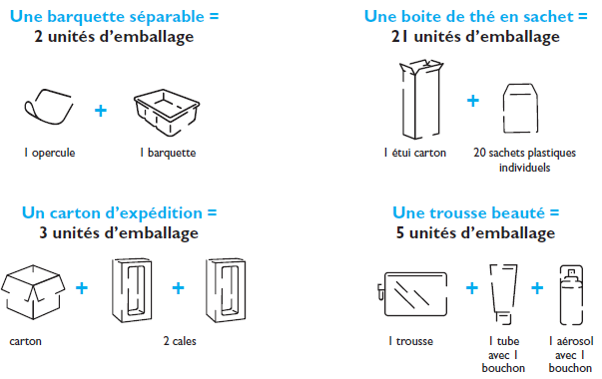

Matériaux
LISTE DES MATÉRIAUX
Indiquez les poids précis en grammes des matériaux composant l’UVC.
Par simplification, si un matériau est majoritaire à plus de 95 % dans une même unité d’emballage, vous avez la possibilité de déclarer l’ensemble du poids de l’unité sur le matériau majoritaire.
/!\ cette règle de simplification ne s’applique pas :
- si l’unité contient du plastique ;
- pour les unités d’emballage composées de plusieurs matériaux dont aucun n’est majoritaire à plus de 95% ;
- pour les briques qui ont un tarif spécifique.
Pour plus de détails, voir dans le Guide de la Déclaration, page XX.
Étiquette : Le poids de l’étiquette de présentation, quel que soit son poids, peut être déclaré sur le poids du matériau de l’unité d’emballage sur lequel elle est collée.
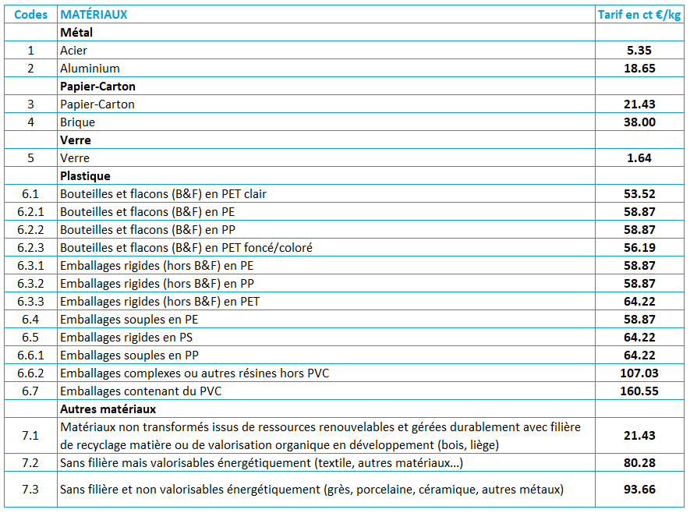

Décote
papier-carton
DÉCOTE PAPIER-CARTON RECYCLÉ
Indiquez "oui" si votre emballage en papier-carton contient plus de 50 % de fibres recyclées afin de bénéficier d’une décote de 10 % sur la contribution au poids Papier-Carton. La décote est appliquée suite à la validation de votre attestation fournisseur.
À défaut de produire les attestations de recyclé en même temps que la déclaration, vous serez facturé sur la base de votre montant déclaré, hors décote recyclé. Votre facturation sera régularisée après réception et validation de vos attestations.

Bonus
Les UVC soumises à un malus ne peuvent pas bénéficier de bonus.

BONUS SENSIBILISATION
Un bonus de 4% est appliqué sur la contribution totale de l'UVC pour les campagnes médias qui intègrent un message d’incitation au geste de tri de l’emballage du produit concerné par la publicité : TV / Radio (300 GRP minimum), affichage (1000 GRP minimum), presse (150 GRP minimum), support digital avec achat d’espace (minimum 20% de la cible choisie avec un minimum de 20 millions « d’impressions » = nombre d’occasions de voir la campagne).
BONUS RÉDUCTION
Nouveau Un bonus avec % libre que vous devez renseigner, est appliqué sur la contribution totale de l'UVC pour les actions de réduction (réduction de poids, suppression du nombre d'unités d'emballage, mise en place de recharge, ...).
Consultez les conditions d'éligibilité sur le Guide du Tarif 2025.
Ce bonus s’applique uniquement la première année de mise en marché.
BONUS RÉEMPLOI
Un bonus de 100% est appliqué sur la contribution totale de l'UVC pour l’utilisation d’emballages réemployables, dont les emballages standardisés, avec attestation d’une solution opérationnelle effective de réemploi industriel pour l’emballage concerné, disposant ainsi d’une boucle complète jusqu’à la prochaine mise en marché.
Ce bonus s’applique uniquement la première année de mise en marché.

Malus
MALUS 10%
Une majoration de 10% de la contribution totale de l'UVC concernée est appliquée pour les emballages décrits ci-dessous :
• Bouteilles, flacons et autres emballages plastiques rigides en PET, PE, PP dont la densité est < 1 pour le PET et > 1 pour le PE et PP
• Bouteilles, flacons et autres emballages rigides en PET avec présence de plastique rigide dont la densité est >1
• Bouteilles et flacons en PET avec manchon en PETg, PLA ou PS non perforés ;
• Cartons métallisés sur 100% de la surface de toutes leurs faces et pour lesquels la métallisation n'apporte pas de fonction barrière permettant de protéger le produit ;
• Nouveau : Regroupement d'UVC, promotion ponctuelle ou permanente, quel que soit le matériau (Emballages de groupement) ;
• Nouveau : Emballages majoritairement composés de plastique ou briques pour la boisson qui ont une contenance inférieure ou égale à 0,5L (À noter : ce malus est cumulable avec les autres malus 10%, hormis celui sur les cartons métallisés).
MALUS 50%
Une majoration de 50% de la contribution totale de l'UVC concernée est appliquée pour les emballages décrits ci-dessous :
• Bouteille et flacon en PET contenant des billes en verre (Bouteille et flacon PET + billes en verre)
MALUS 100%
Une majoration de 100% de la contribution au poids du papier-carton est appliquée pour :
• Emballages papier-carton contenant des encres fabriquées avec des huiles minérales (Papier-carton + huiles minérales).
Une majoration de 100% de la contribution totale de l'UVC concernée est appliquée pour les emballages décrits ci-dessous :
• Emballages en papier-carton armé (Papier-carton armé) ;
• Emballages en verre sodo-calcique avec élément infusible associé comme la porcelaine, la céramique, le grès, etc (Verre + porcelaine/ céramique) ;
• Emballages en verre autre que sodo-calcique (Verre autre que sodo-calcique) ;
• Bouteilles, flacons et autres emballages rigides associés à de l’aluminium, du PVC ou du silicone de densité supérieure à 1 (PET rigide + alu/PVC/silicone densité > 1) ;
• Bouteilles, flacons et autres emballages en PET opaque dont le corps contient un taux d'opacifiants minéraux supérieur à 4% (PET rigide opaque) ;
• Emballages plastiques dans les règles nationales de tri mais non recyclables et non valorisables (Bouteille et flacon PVC) ;
• Emballages en verre avec un système de fermeture en acier non magnétique (Verre + acier non magnétique) ;
• Bouteilles, flacons et autres emballages plastiques rigides sombres non détectables par tri optique contenant généralement du noir de carbone (Plastique rigide + noir de carbone).

Primes et primes supp.
PRIMES ET PRIMES SUPPLÉMENTAIRES POUR L’INTÉGRATION DE MATIÈRE RECYCLÉE
Une prime est accordée aux emballages en plastique qui incorporent au moins 10% de matières plastiques issues du recyclage des emballages ménagers, industriels ou commerciaux. Le montant de la prime est déterminé en fonction de la quantité en masse de matières incorporées issues du recyclage.
L’incorporation de matière issue du recyclage d’emballages ménagers peut donner lieu à une prime supplémentaire en fonction de la quantité en masse de matières issues du recyclage de certaines catégories d’emballages ménagers.
Pour les primes : Indiquez les poids de la ou des résines concernées par l’intégration de matière recyclée ainsi que le taux d’incorporation.
Matières recyclées issues du recyclage des emballages ménagers, industriels ou commerciaux. L’utilisation de chutes de production n’est pas éligible aux primes.
Pour les primes supplémentaires :
- rPET : Indiquez le poids des éléments d’emballages hors bouteille et flacon et le pourcentage de matière recyclée issue de la filière de recyclage « barquettes et pots » (hors bouteille et flacon) ;
- rPE : Indiquez le pourcentage spécifique de matière recyclée issue du recyclage d’emballages ménagers.

Quantités
QUANTITÉS
Indiquez le nombre d’Unités de Vente Consommateur mis sur le marché français. Depuis la déclaration 2024, vous devez inclure vos Emballages Mixtes Alimentaires (EMA).
EMA : Tous les produits alimentaires emballés "petits formats" qui tombent dans le périmètre de la REP des emballages ménagers, quel que soit le circuit de distribution.

